关系图
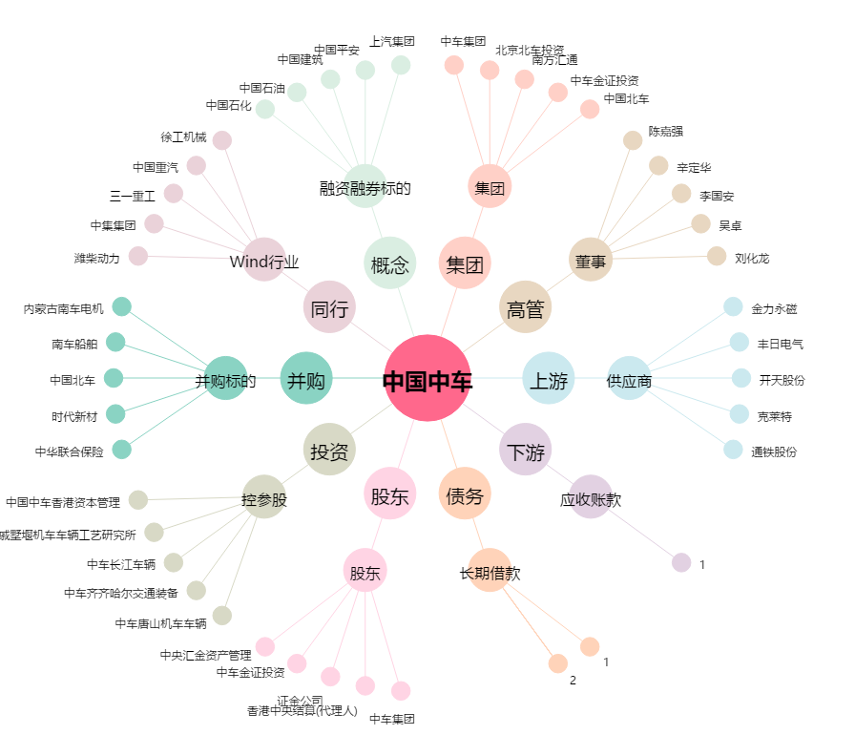
中国中车[601766.SH] - 关系概览图

